Аркуш1
У прямокутному трикутнику АВС знайди сторони АВ та ВС
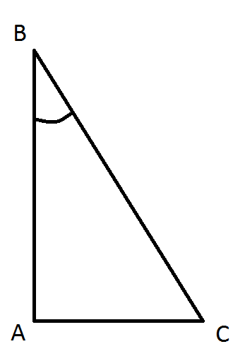
Катет АС, см | 4
Кут В, у градусах | 30
Кут В, у радіанах

Гіпотенуза ВС, см
Катет АВ, см

